Накладная-№3
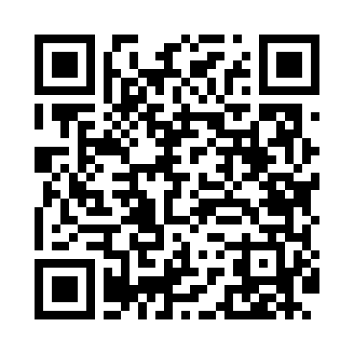
Номер товарно-транспортной накладной: |  |  | Торговый представитель: Amriyev Muhammad
Поставщик: Toshkent falcon fly 2 |  |  | Телефон торгового представителя: +998972880505
Дата отгрузки: 02.12.2025 |  |  | Контрагент: """" Klient
Дата консигнации: |  |  | Адрес:
Доставщик: |  |  | Телефон:
Телефон доставщика:
Время заказа: 02.12.2025 11:30:46
№ | Штрих-код | Название товаров (работ,услуг) | Количество | Количество в кейсе | Цена | Сумма
 |  |  | 260 |  |  | 413.6
1 | 6972463830545 | Металлический Чайник 1.0L XP-30-70 | 36 | 1 коробка | 5.50 | 198
2 | 6925034052112 | Cтеклянный банка для спецыJY2109-5 DB-52-20 | 140 | 140 шт. | 0.60 | 84
3 | 2018519224105 | Барбекю для мяса, металлическое, XY-016, 40×3 0×3,5 см, XP-7-25 | 20 | 20 шт. | 3.50 | 70
4 | 6805019698859 | Сервировочные коврики 30*45 DB-98-85 | 24 | 24 шт. | 0.90 | 21.60
5 | 6920240720138 | Коврики сервировочные пластмассовая DB-145-16 | 20 | 20 шт. | 1 | 20
6 | 6916095145226 | Коврики сервировочные пластмассовая DB-145-22 | 20 | 20 шт. | 1 | 20
Итого: 413.6$|->UZS: 5,170,000.00

